상품제안서
크로스파우치 14x20cm | 상품코드: S22732

 |  |  |  |  |  |  | 02-713-8555 | www.synergygift.co.kr
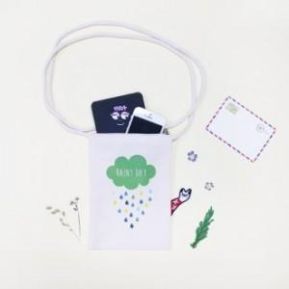 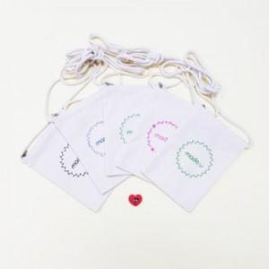

【상세/제작정보】

【인쇄/포장옵션】 | 실크, 풀칼라 / 포장불가능

【공급단가】 | 수량 | 200~ | 500~ | 1,000~ | 3,000~ | 5,000~
*VAT별도 | 단가 | 2,800원 | 2,700원 | 2,640원 | 2,600원 | 2,510원

【상품 URL】 | https://www.synergygift.co.kr:443/src/goods_detail.php?gdno=22732

